1
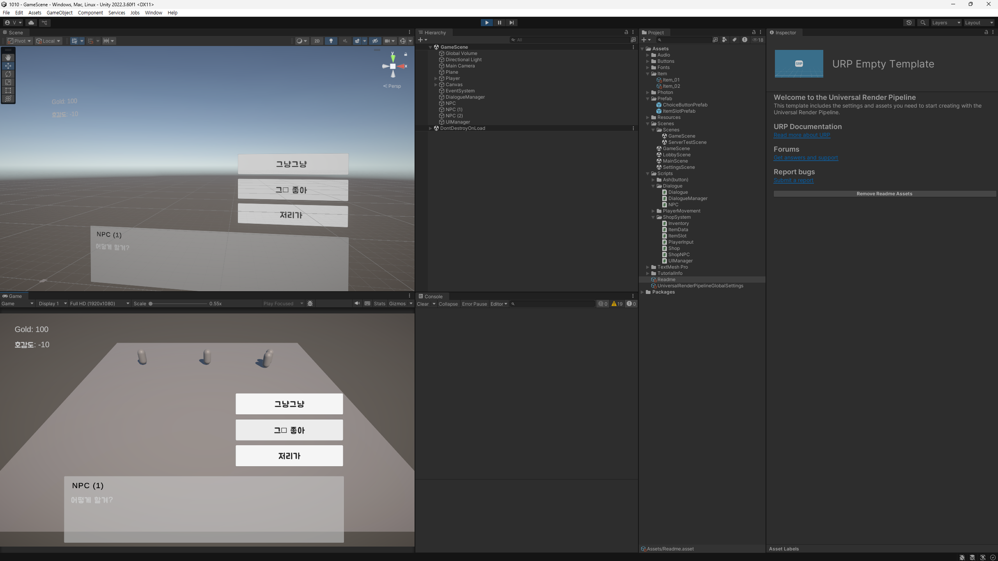
 |  |  |  | Product | Importance | Device | Replay | Frequency
History |  |  |  | MIP | High | PC(Engine) | Yes | Always
Issue No. | UI_001 |  |  | TD | Mid | Mobile | No | Often
Confirm date | 2025-09-30 | Writer | 한재원 |  | Low |  |  | sometimes
Importance | High | Device | PC(Engine) |  |  |  |  | seldom

Issue
Replay | Yes | Frequency | Always
Category | UI | Charger | 박치현

Detail
Issue | 한글 폰트 일부 깨짐 현상
대화창에 한글 폰트 적용 시 특정 글자가 깨지는 현상이 있음

Replay | Yes
메인 Scene 선택 (인게임) -> 플레이 시작 -> NPC와 대화 -> 대화창 폰트 깨짐

Comment | 폰트 내 Atlas 값 변경해야 할것으로 추정

Steel shot

2
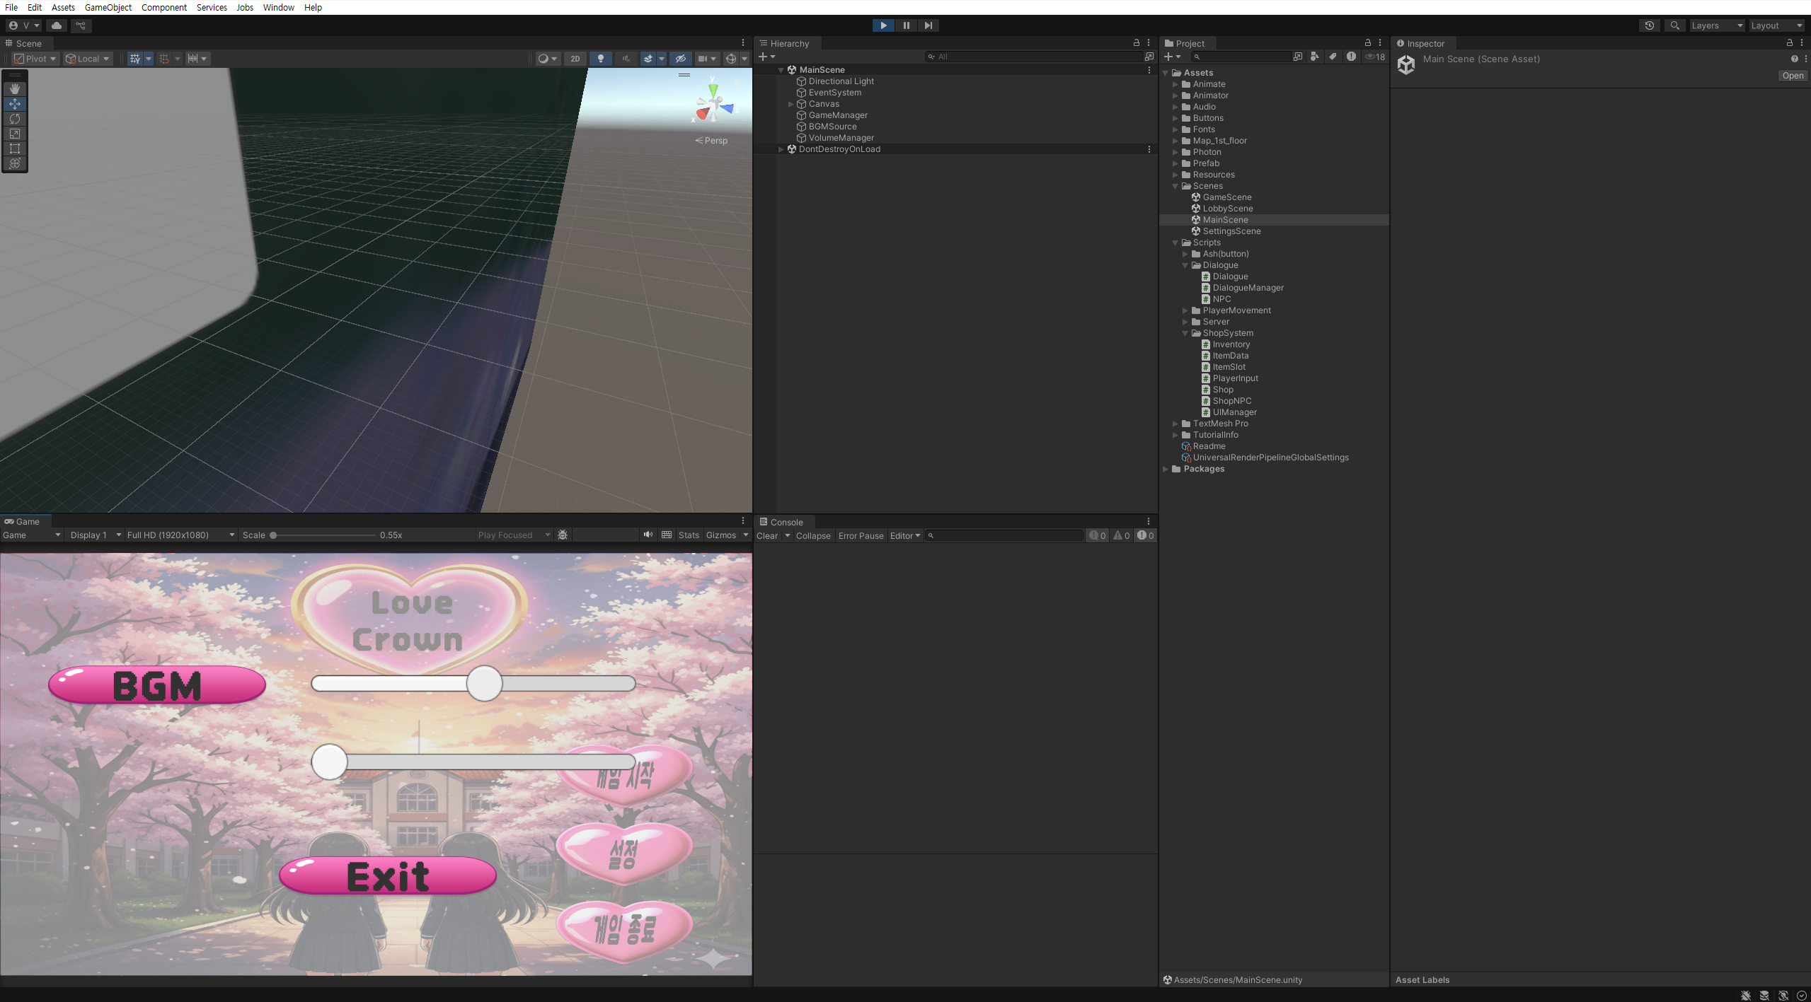
 |  |  |  | Product | Importance | Device | Replay | Frequency
History |  |  |  | MIP | High | PC(Engine) | Yes | Always
Issue No. | Audio_001 |  |  | TD | Mid | Mobile | No | Often
Confirm date | 2025-10-10 | Writer | 한재원 |  | Low |  |  | sometimes
Importance | Mid | Device | PC(Engine) |  |  |  |  | seldom

Issue
Replay | Yes | Frequency | Always
Category | Audio | Charger | 안승현

Detail
Issue | 로비 화면애서 인게임 진입 시 소리 볼륨이 커짐
게임 로비 화면에서 게임 시작 버튼을 누를 시 로비 화면에서 설정된 사운드 볼륨과 인게임 사운드 볼륨이 다르게 나옴

Replay | Yes
로비 화면 -> 설정 창 진입 후 볼륨 조절 -> 게임 시작 클릭 (메인 Scene 진입)

Comment | 로비 화면 볼륨과 인게임 불륨 동기화 요망

Screen shot

3
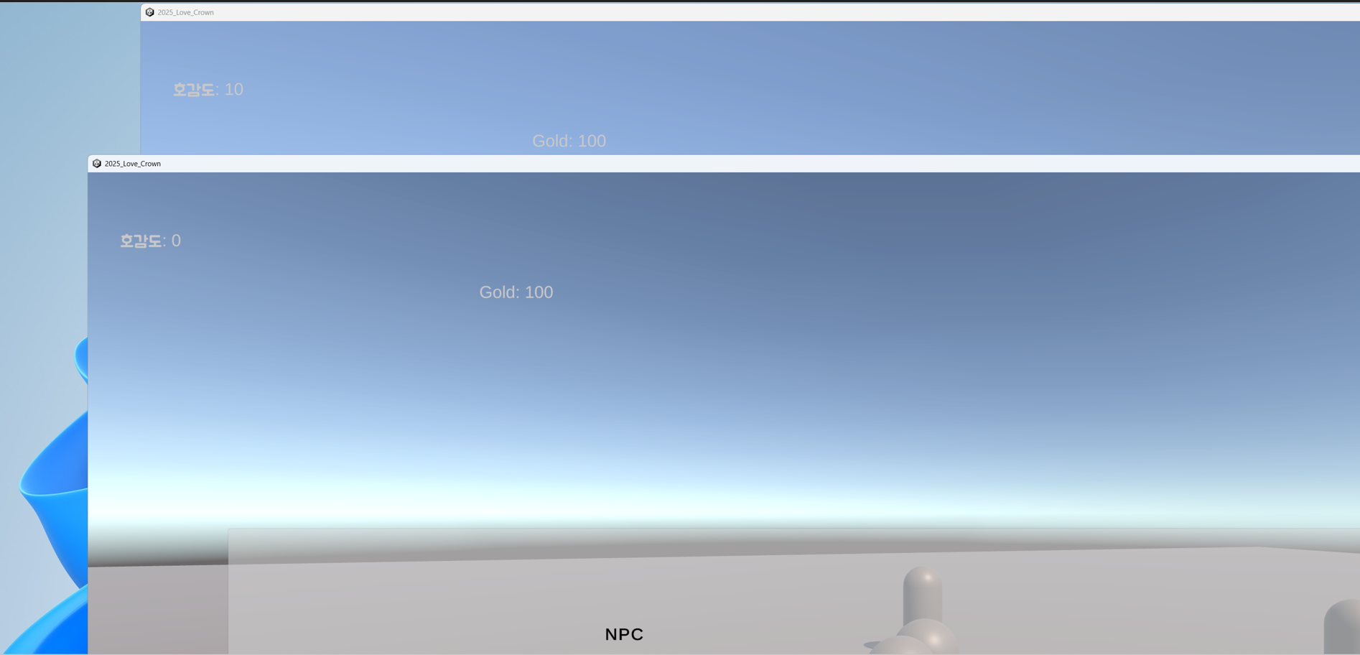
 |  |  |  | Product | Importance | Device | Replay | Frequency
History |  |  |  | MIP | High | PC(Engine) | Yes | Always
Issue No. | System_001 |  |  | TD | Mid | Mobile | No | Often
Confirm date | 2025-10-16 | Writer | 한재원 |  | Low |  |  | sometimes
Importance | Mid | Device | PC(Engine) |  |  |  |  | seldom

Issue
Replay | Yes | Frequency | Always
Category | System | Charger | 정윤호

Detail
Issue | 멀티로 게임 진행 시 모든 플레이어의 NPC 호감도가 동일하게 증감됨
2인으로 게임 진행 중 플레이어 A의 NPC 호감도가 증가 혹은 감소할 시 플레이어 B에게도 동일하게 호감도 증감되는 현상

Replay | Yes
2명의 플레이어(A, B)가 게임 서버에 접속 -> 플레이어 A가 NPC와 대화 후 호감도 증가 -> 플레이어 B의 화면에서도 해당 NPC의 호감도가 증가

Comment | 각 플레이어에게 NPC의 호감도가 별개로 적용되게 변경 예정

Screen shot | 해당 스크린샷 처럼 나와야 함

4
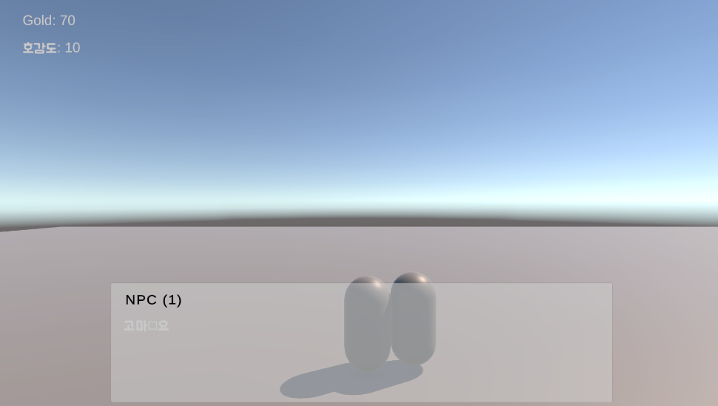
 |  |  |  | 7 | Product | Importance | Device | Replay | Frequency
History |  |  |  |  | MIP | High | PC(Engine) | Yes | Always
Issue No. | System_002 |  |  |  | TD | Mid | Mobile | No | Often
Confirm date | 2025-10-17 | Writer | 한재원 |  |  | Low |  |  | sometimes
Importance | Mid | Device | PC(Engine) |  |  |  |  |  | seldom

Issue
Replay | Yes | Frequency | Always
Category | System | Charger | 정윤호

Detail
Issue | 멀티 플레이 중 NPC에게 호감도 아이템 사용 시 대화 텍스트 오류
멀티 플레이 중 NPC에게 호감도 아이템 사용 시 호감도 대화 관련 텍스트가 아닌 일반 대화 텍스트가 등장함

Replay | Yes
멀티 플레이 시작 -> 상점에서 호감도 아이템 구매 -> NPC에게 사용 -> 일반 대화창이 등장

Comment | 멀티 중 호감도 텍스트가 정상적으로 들어가 있는지 확인 필요
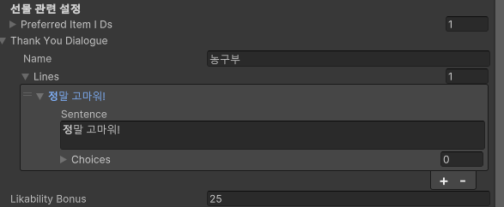 해당 스크린샷 부분 확인

Screen shot

5

 |  |  |  | 8 | Product | Importance | Device | Replay | Frequency
History |  |  |  |  | MIP | High | PC(Engine) | Yes | Always
Issue No. | System_003 |  |  |  | TD | Mid | Mobile | No | Often
Confirm date | 2025-10-17 | Writer | 한재원 |  |  | Low |  |  | sometimes
Importance | Mid | Device | PC(Engine) |  |  |  |  |  | seldom

Issue
Replay | Yes | Frequency | Always
Category | System | Charger | 정윤호

Detail
Issue | 멀티 플레이 중 아이템 구매 시 재화 소모가 없는 오류
멀티 플레이 중 상점에서 아이템 구매 시 재화 소모가 없음

Replay | Yes
멀티 플레이 시작 -> 상점에서 아이템 구매 -> 재화 소모 확인

Comment | 아이템 SO 가격 설정 부분 확인 필요
해당 스크린샷 부분 확인

Screen shot | 해당 스크린샷 처럼 나와야 함

